Sheet2
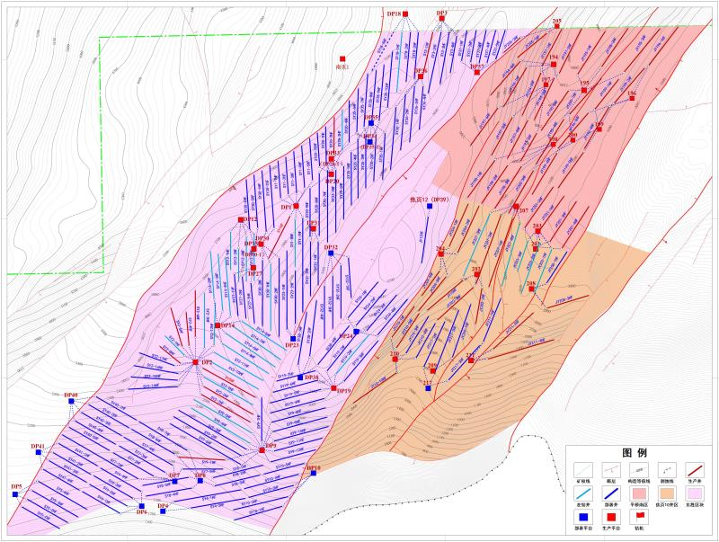
平桥南区井网优化
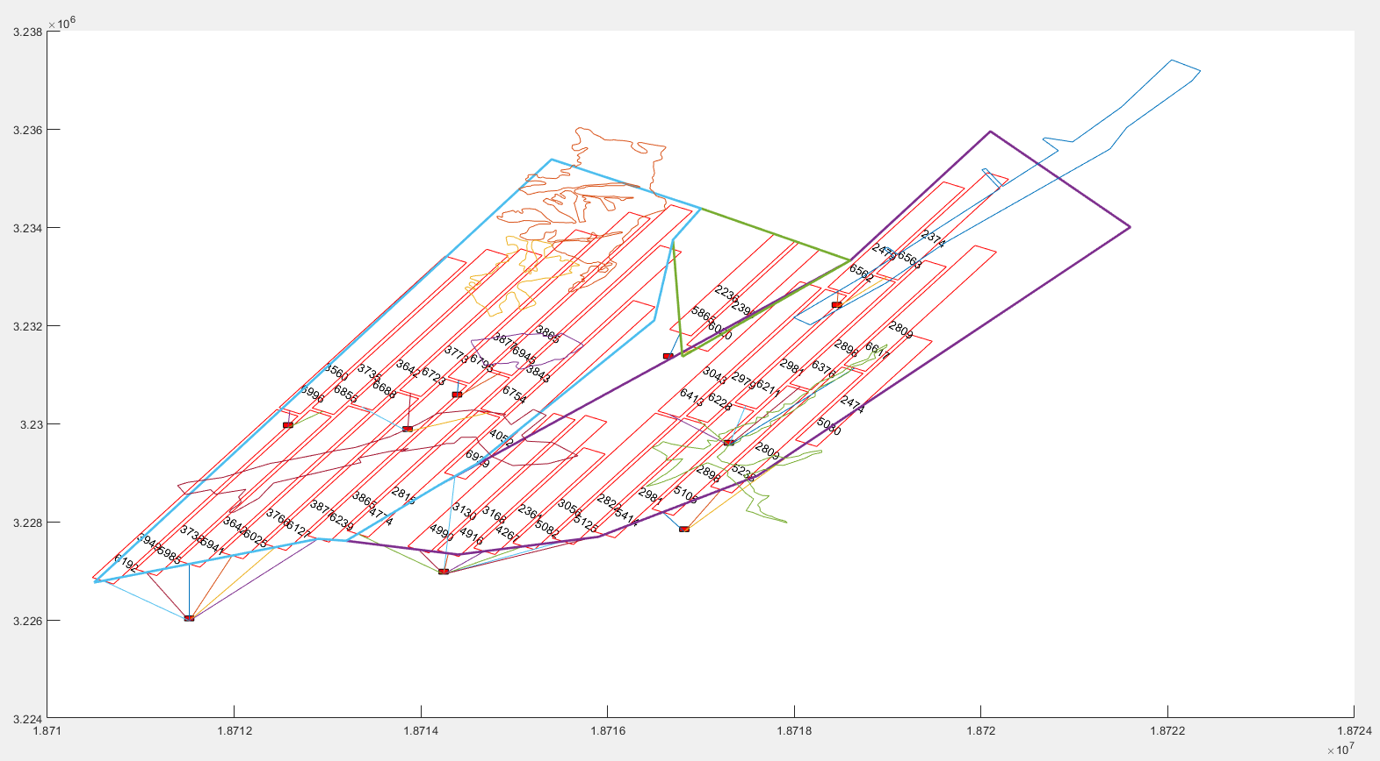
东胜区块井网优化
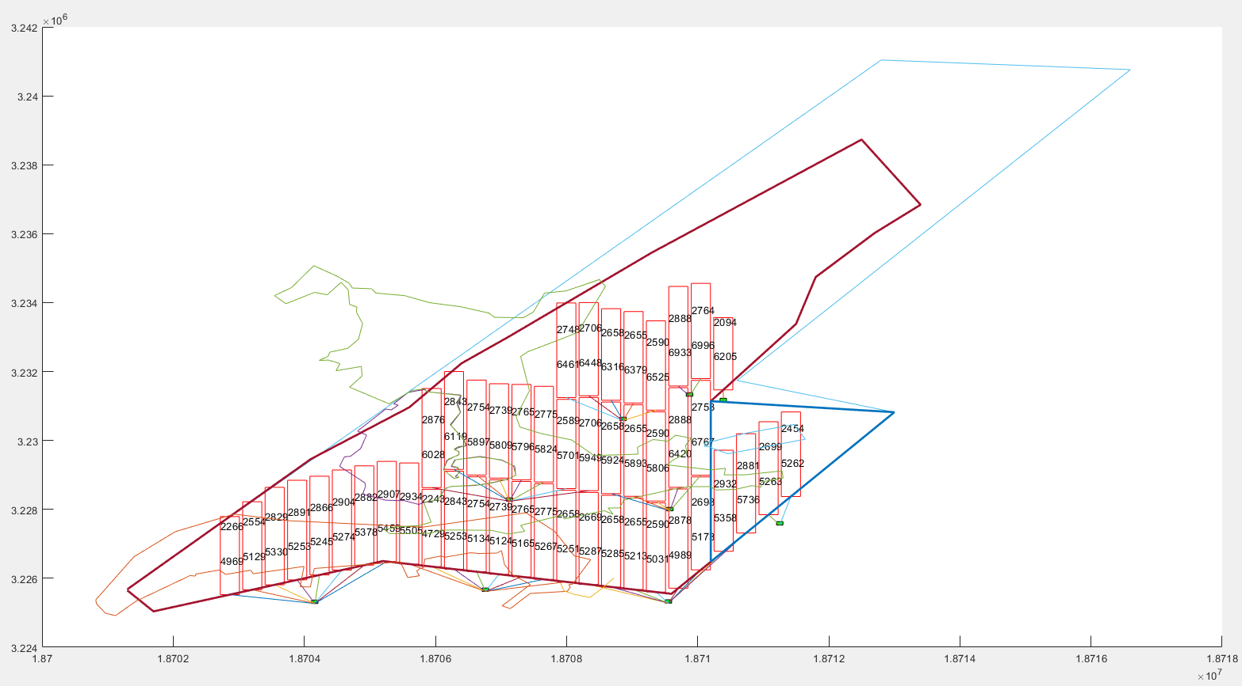
焦页10井网优化

一、宏观看法：按照甲方要求进行定平台优化布井方案
1）与前期工作并不矛盾，反而更加简单了，省去了避开不可布平台位置的筛选工作；
2）将前期“虚拟平台”工作内容直接转化成定平台的坐标，按照原来的方案进行就行。
注意事项：
a)并非所有的平台都用上，采用漂移、合并进行优化；
b)并非所有的工区都要全方位布井，需要根据平台的位置对研究区进行修饰；
c)想出一个办法让平台可以两头连井，而不是之前的办法只能连一头（均朝上或均朝下），这可能是本次修改过程中将遇到的最大难点。但也是可以解决的。
二、执行粗方案：
流程：遗传算法产生系列井——为每一口井找平台（A与周围所有平台相连，计算效益；反过来，B当做A与临近平台相连，计算效益；取最大值对应方案为该井在现有条件下的布井方案），这会产生一系列布井方案，取最优即为所求。
于是，上述最大难点简化成了，如何调整已经产生的井，使其效益最大？
三、关键难点对策——井调整（单井最优方案——全区调整得最佳方案）
1）不调整时得到一个最佳NPV对应方案；
2）调整单井头和尾（仅截掉头或截掉尾一定长度，使得单井NPV相较不调整时最大，如果大就取代上1）的NPV方案，否则不变）；
3）当全区执行完上述1-2步骤后，查看每口井的井尾是否有空余，如果有就增加填补，使其在井长限定范围内NPV最大，并取代上述最佳NPV方案；否则继续沿用步骤2）的方案。

